المؤشرات الكلية

سوق العراق للاوراق المالية
جلسة الاحد 2025/10/12 |  |  |  | تقرير أسعار الأسهم المتداولة واخبار الشركات
الجلسة (181)

الاسهم المتداولة المدرجة و OTC |  |  | 703,008,951 |  |  | قيمة الأسهم المتداولة المدرجة و OTC |  | 896,980,668 |  |  | صفقات الشركات المدرجة وOTC | 803
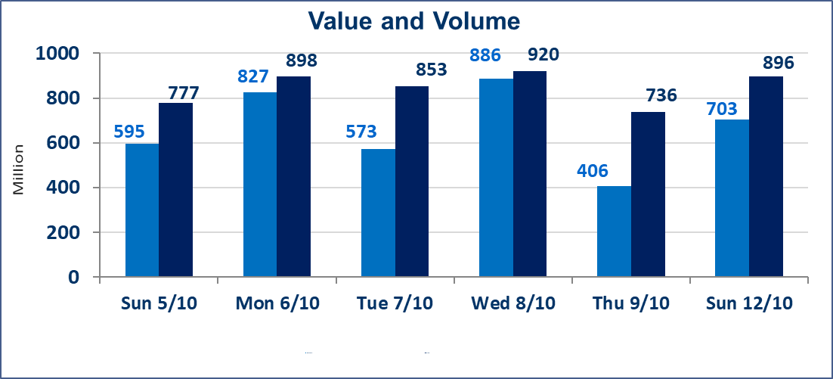
المؤشر60 ISX اليوم | 952.02 |  | نقطة |  |  | المؤشر15 ISX اليوم | 1124.25 | نقطة
المؤشر 60 ISX السابق | 952.88 |  | نقطة |  |  | المؤشر 15 ISX السابق | 1122.35 | نقطة
نسبة التغير | -0.09 |  | % |  |  | نسبة التغير | 0.17 | %
عدد النقاط | -0.86 |  | نقطة |  |  | عدد النقاط | 1.90 | نقطة

الشركات المدرجة | 104 | OTC | 11 | 115 |  | الشركات غير المتداولة المدرجة | 47 | OTC | 9 | 56
الشركات المتداولة | 40 | OTC | 1 | 41 |  | الشركات المرتفعة |  |  | 9
شركات الهيئة العامة |  |  |  | 7 |  | الشركات المنخفضة |  |  | 16
الموقوفة بقرار من هيأة الأوراق المالية |  |  |  | 10
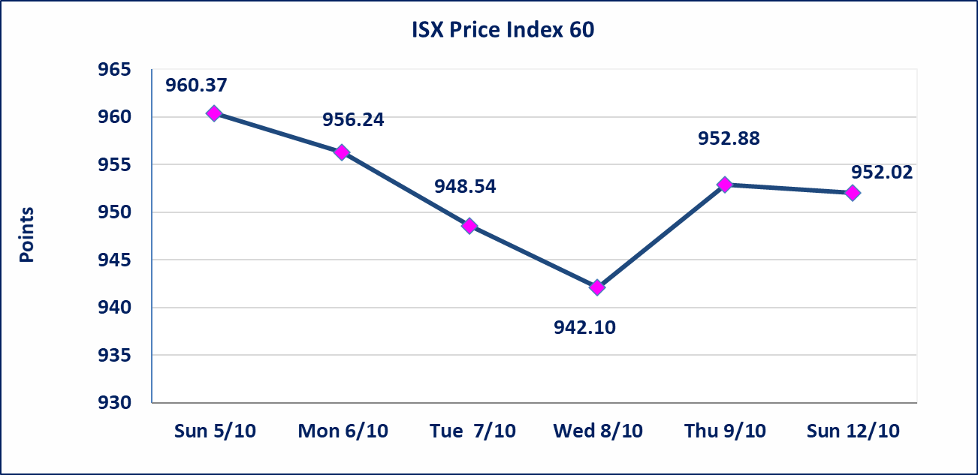
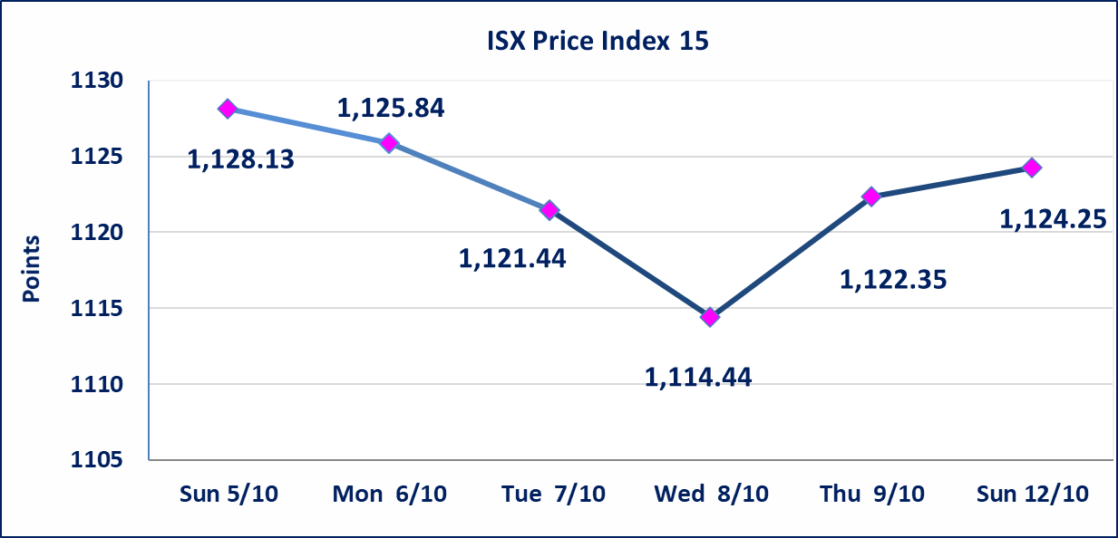

سندات الوطنية الاصدارية الثالثة | ايقاف التداول على سندات الوطنية الاصدارية الاولى (500.000,1.000.000) اعتبارا من جلسة 2025/10/14.
الحد الأعلى والادنى للتغير في السعر | نسبة التغير في المنصة النظامية (15%)، نسبة التغير في المنصة الثانية (20%)، نسبة التغير في المنصة الثالثة (5%) إرتفاعاً وإنخفاضاً من سعر الاغلاق السابق.
Web site : www.isx-iq.net E-mail : info-isx@isx-iq.net |  |  |  |  | 07834000034 - 07711211522 : ص . ب :3607 العلوية الهاتف |  |  |  |  |  | بغداد /الكرادة/ قرب المسرح الوطني /مجاور مصرف الخليج التجاري

نسبة التغير
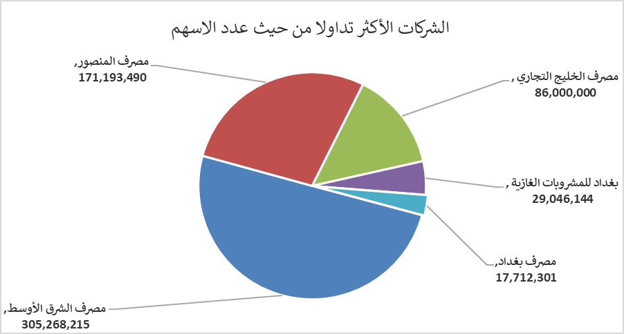
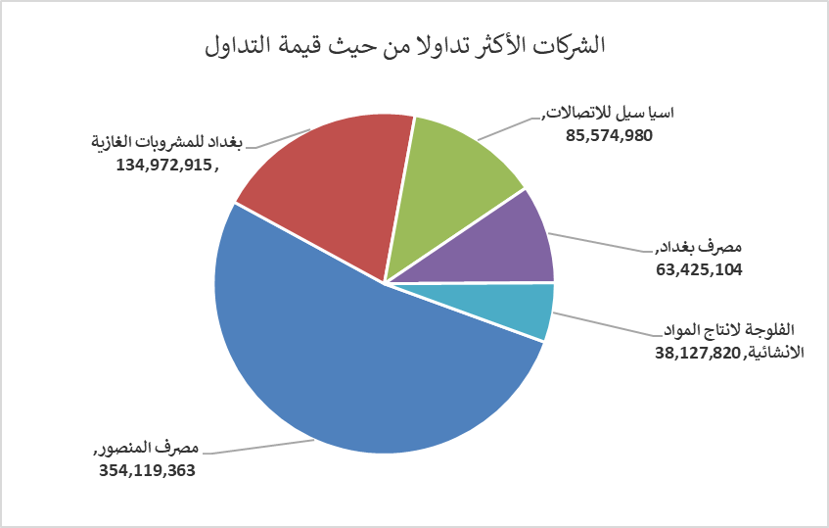
الشركات الأكثر ارتفاعاً وانخفاضاً

نسبة التغير لاسعار الاغلاق الاكثر ارتفاعاً |  |  |  | نسبة التغير لاسعار الاغلاق الاكثر انخفاضاً
اسم الشركة | اغلاق | التغير(%) | الاسهم المتداولة | اسم الشركة | اغلاق | التغير (%) | الاسهم المتداولة
دار السلام للتأمين | 0.750 | 7.14 | 100,000 | الامين للاستثمارات العقارية | 1.470 | -13.02 | 2,146,594
المواد الانشائية الحديثة | 0.490 | 4.26 | 100,000 | فندق فلسطين | 27.440 | -4.99 | 32,643
انتاج الالبسة الجاهزة | 2.580 | 3.20 | 2,525,061 | مصرف الاقتصاد | 0.240 | -4.00 | 10,000,000
فندق بغداد | 12.000 | 2.56 | 50,200 | الهلال الصناعية | 2.080 | -3.70 | 5,000
الصناعات الكيمياوية والبلاستيكية | 1.890 | 2.16 | 1,666,000 | مصرف الائتمان العراقي | 0.700 | -2.78 | 3,000,000

الشركات الاكثر نشاطا حسب الاسهم المتداولة (حجم التداول) |  |  |  | الشركات الاكثر نشاطا حسب القيمة المتداولة
اسم الشركة | اغلاق | التغير(%) | الاسهم المتداولة | اسم الشركة | اغلاق | التغير (%) | القيمة المتداولة
مصرف الشرق الأوسط | 0.070 | 0.00 | 305,268,215 | مصرف المنصور | 2.070 | 0.49 | 354,119,363
مصرف المنصور | 2.070 | 0.49 | 171,193,490 | بغداد للمشروبات الغازية | 4.620 | -0.43 | 134,972,915
مصرف الخليج التجاري | 0.300 | 0.00 | 86,000,000 | اسيا سيل للاتصالات | 11.970 | -0.17 | 85,574,980
بغداد للمشروبات الغازية | 4.620 | -0.43 | 29,046,144 | مصرف بغداد | 3.570 | -0.28 | 63,425,104
مصرف بغداد | 3.570 | -0.28 | 17,712,301 | الفلوجة لانتاج المواد الانشائية | 3.680 | -1.34 | 38,127,820

